상품제안서
풀프린팅 포켓 카드지갑 | 상품코드: S26133

 |  |  |  |  |  |  | 02-713-8555 | www.synergygift.co.kr
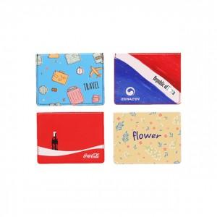 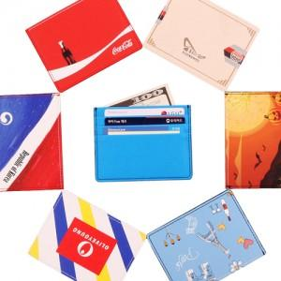

【상세/제작정보】 | 풀컬러 프린팅으로 자유로운 디자인이 가능한 사피아노원단 카드지갑

【인쇄/포장옵션】 | 풀칼라 / 포장지포장

【공급단가】 | 수량 | 100~ | 300~ | 500~ | 1,000~ | 3,000~
*VAT별도 | 단가 | 5,200원 | 5,120원 | 5,000원 | 4,800원 | 4,600원

【상품 URL】 | https://www.synergygift.co.kr:443/src/goods_detail.php?gdno=26133

